マニュアル
※ | このマニュアルは一例です。自分の作業しやすいように作業していただいて構いません

1 | 商品画像にマウスカーソルを合わせて、Amazonの商品ページを確認する。
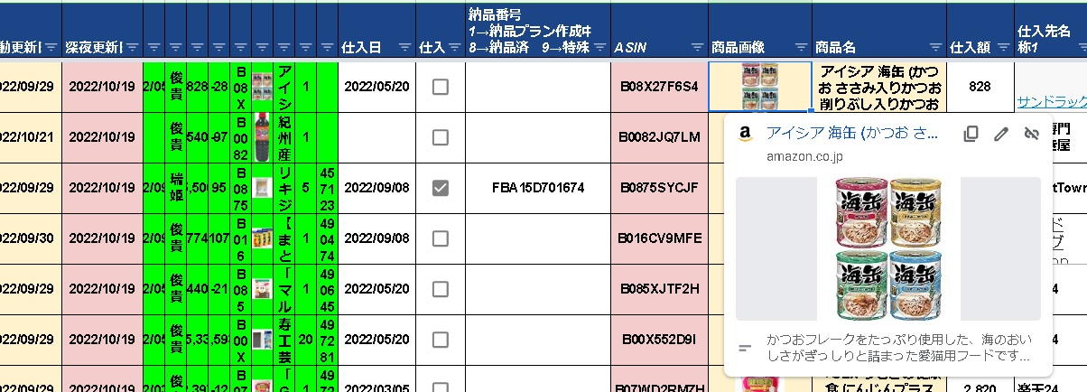

2 | 例えば今回の場合、アイシア 海缶の60ｇ×3パックの様々な種類であることがわかる。
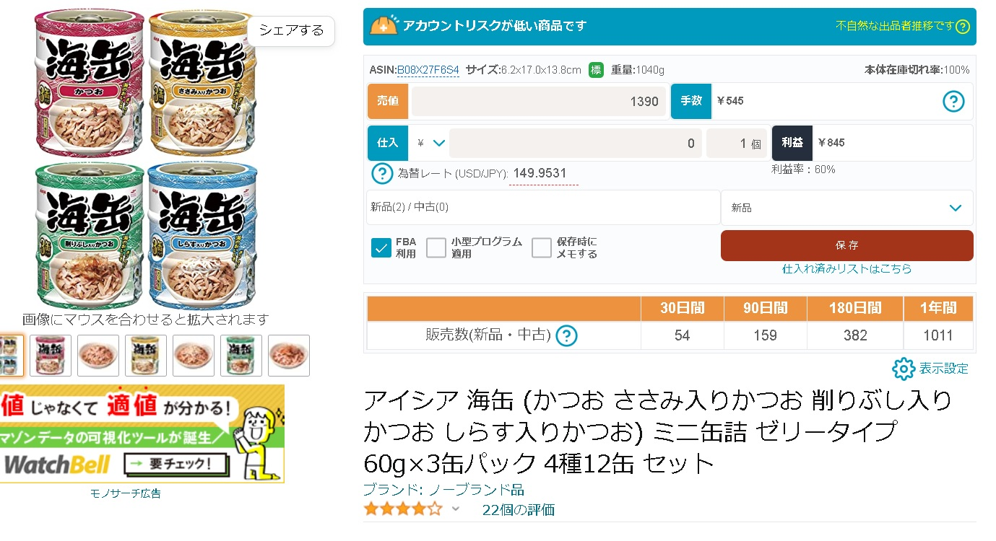

3 | 試しに、「アイシア 海缶 しらす入りかつお 60ｇ」で楽天で検索する。
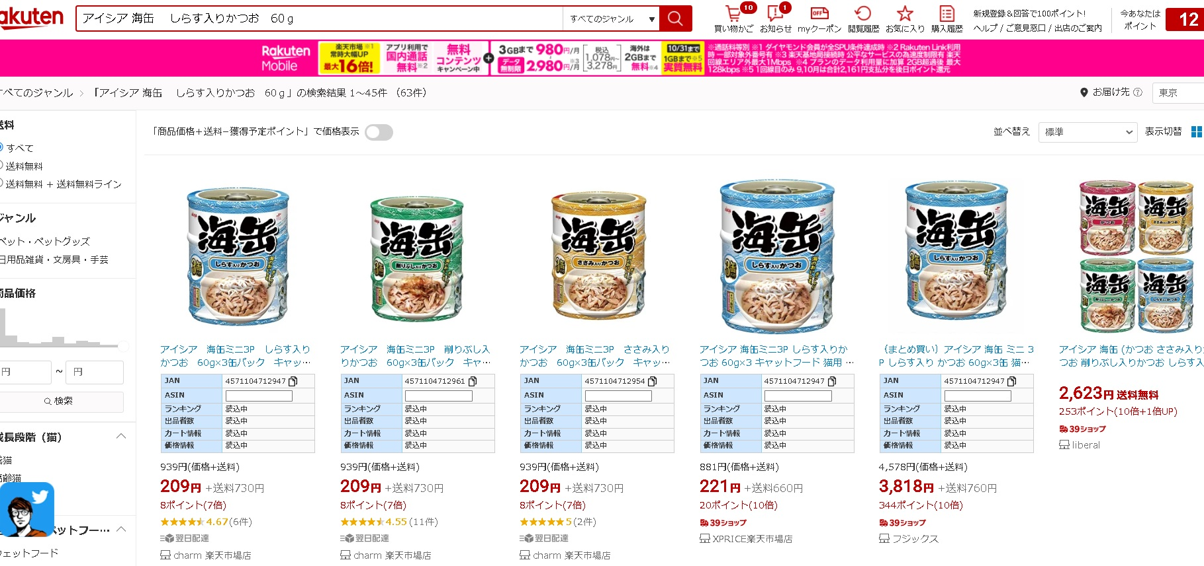

4 | 注意点として、「売り切れを含む」にチェックを入れてください
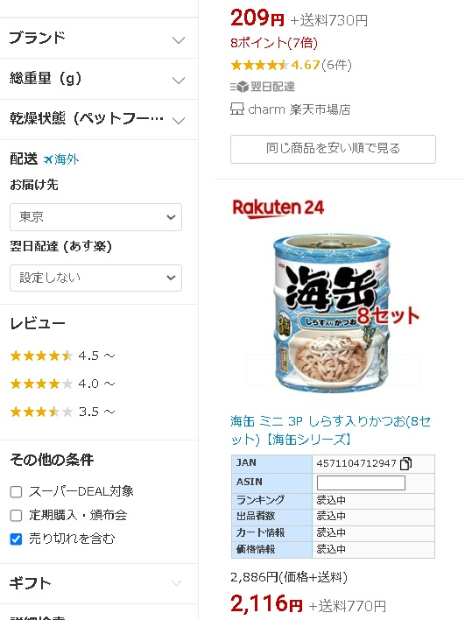

5 | 色々見た中で、一つ当たりの単価が一番安いものを選びます。
 | この時、注意点があります！
 | ショップが「楽天24」の場合、価格が15％OFFになるので、それを考慮してください
 | 今回の場合、画像の左から2番目の「マツモトキヨシ楽天市場店」が最安値であることがわかりますので、それをクリックする
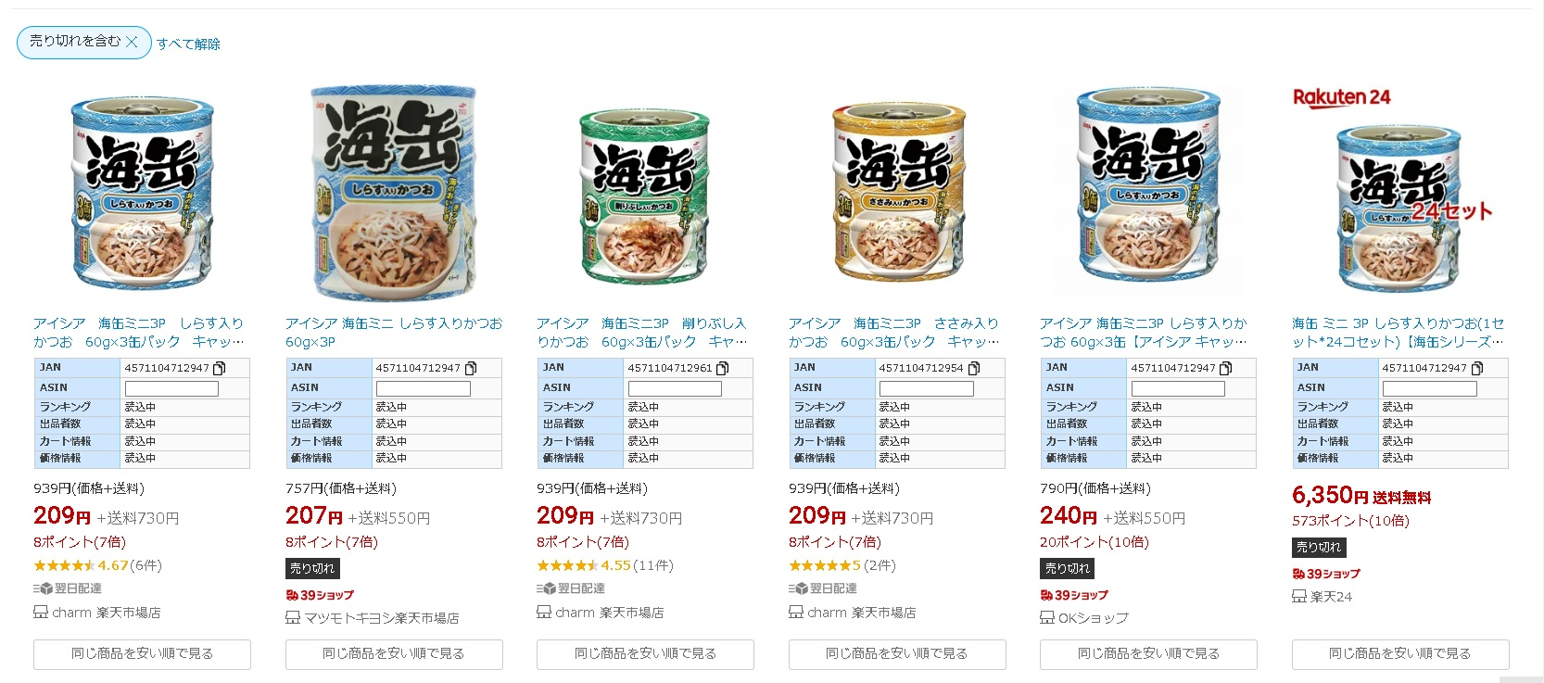

6 | 対象のページを開いたら、URLをコピーします

7 | 今回URL1のところに、URLをコピペします。仕入先名称1のところに、「マツモトキヨシ楽天市場店」と記載します。
 | 仕入額のところには、仮で207と記載しておきます。
 | 3～7の処理を同様に繰り返し、4商品の合計の仕入額と4商品ぞれぞれの今回URLを埋めていただきます。

モノサーチでのマニュアル
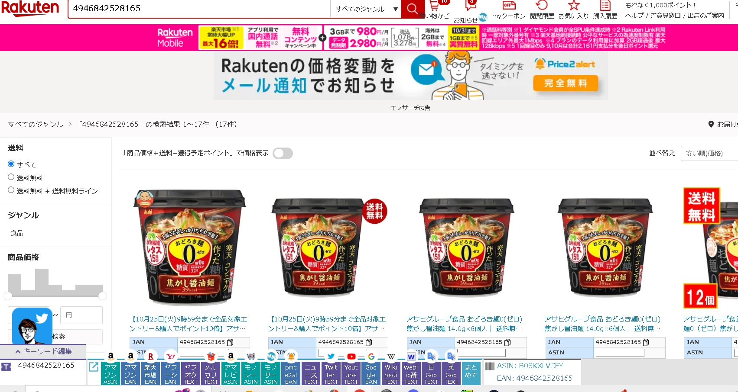
1 | モノサーチを入れていた場合、画面の下のボタンを押すと楽天のページに自動で飛べるようになっています
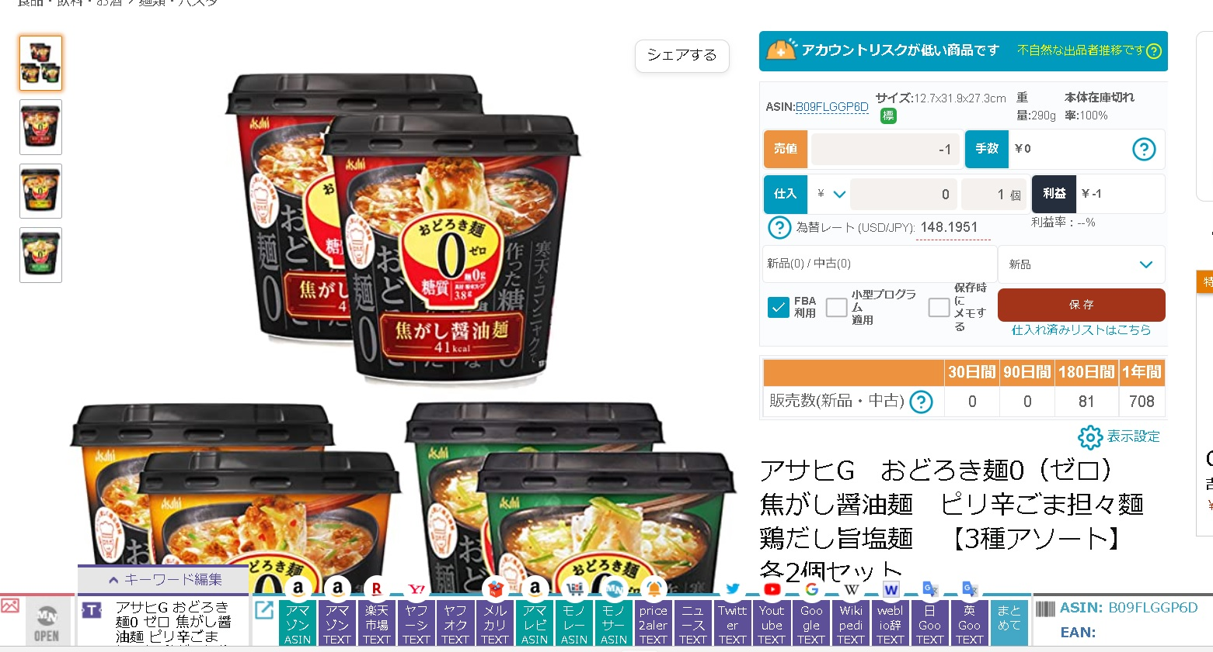

2 | 画像のように、「アサヒG～焦がし醤油麺」までをドラッグすると、一番左下のキーワード編集のところが「アサヒG～焦がし醤油麺」と記載されます。
 | そのまま、「楽天市場TEXT」をクリックします。
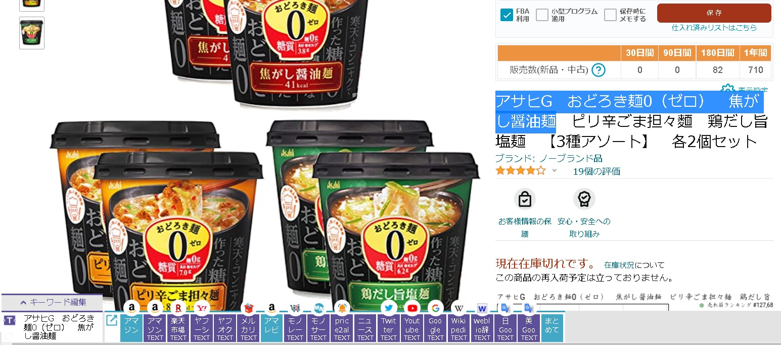

3 | 画像のように、楽天市場で、「アサヒG～焦がし醤油麺」検索した状態のページを開くことが出来ます。
 | 試しに、Amazonの商品と同じと思われる商品をどれかクリックします。
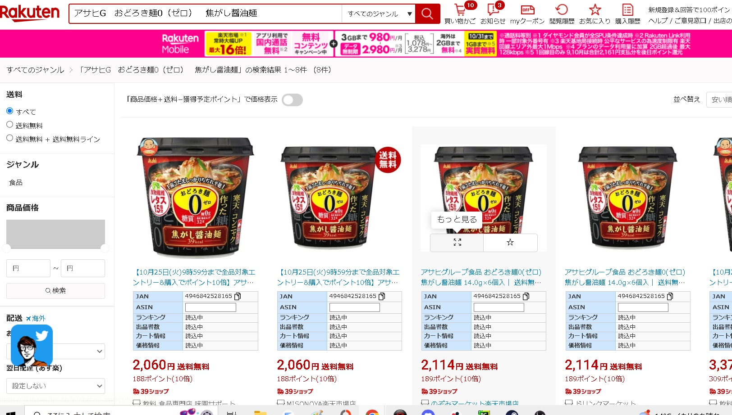

4 | Amazonの商品と同じ商品を表示しています。
 | この状態で、もう一度「楽天市場EAN」をクリックします

5 | 画像のように、JANコード（バーコード）で検索をかけれます。
 | この後は、「売り切れを含む」にチェックを入れて、単一種類の複数個セットの料金比較をして、一番安い商品を特定します。

